ログイン画面
画面ID |  |  |  | 画面名 |  |  |  |  | 概要（業務目的）
login |  |  |  | ログイン画面 |  |  |  |  | ログインを表示、会員番号で検索ができる。

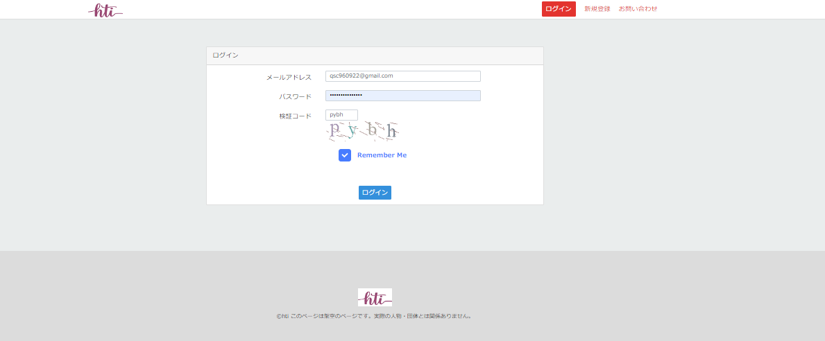
共通
画面レイアウト
【レイアウト】 |  |  |  |  |  |  |  |  |  |  | 【説明】
 |  |  |  |  |  |  |  |  |  |  | ＜表示＞
 |  |  |  |  |  |  |  |  |  |  | 1.初期表示
 |  |  |  |  |  |  |  |  |  |  |  | ログインに必要な情報を表示する
1
2
 |  |  |  |  |  |  |  |  |  |  | 2.説明
 |  |  |  |  |  |  |  |  |  |  |  | ①メールアドレス：メール
3
4
 |  |  |  |  |  |  |  |  |  |  |  | ②パスワード：パスワード
5
6
 |  |  |  |  |  |  |  |  |  |  |  | ③検証コード：検証コード
 |  |  |  |  |  |  |  |  |  |  |  | ③ー１検証コード：検証コード入力欄
 |  |  |  |  |  |  |  |  |  |  |  | ④リフレッシュ：JavaScript
 |  |  |  |  |  |  |  |  |  |  |  | 検証コードを更新する

 |  |  |  |  |  |  |  |  |  |  |  | ⑤Remember Me：チェックボックス
 |  |  |  |  |  |  |  |  |  |  |  | 該当ユーザーをsessionに記録する。
 |  |  |  |  |  |  |  |  |  |  |  | 画面が出る。（⑪、⑫）

 |  |  |  |  |  |  |  |  |  |  |  | ⑥ログイン：ボタン
 |  |  |  |  |  |  |  |  |  |  |  | ①ー③の内容を入力したら、ログインボタンを押したら
 |  |  |  |  |  |  |  |  |  |  |  | 商品一覧画面へ遷移する。

検証項目

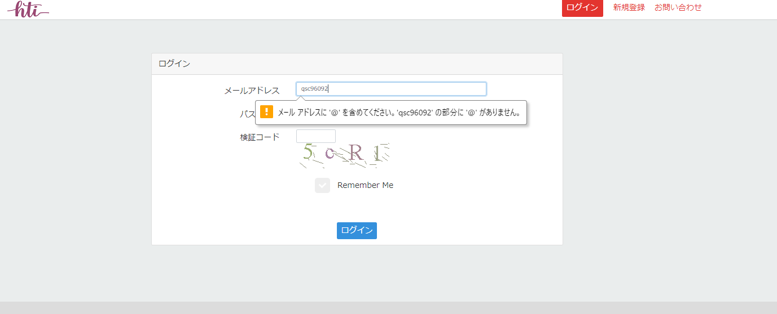

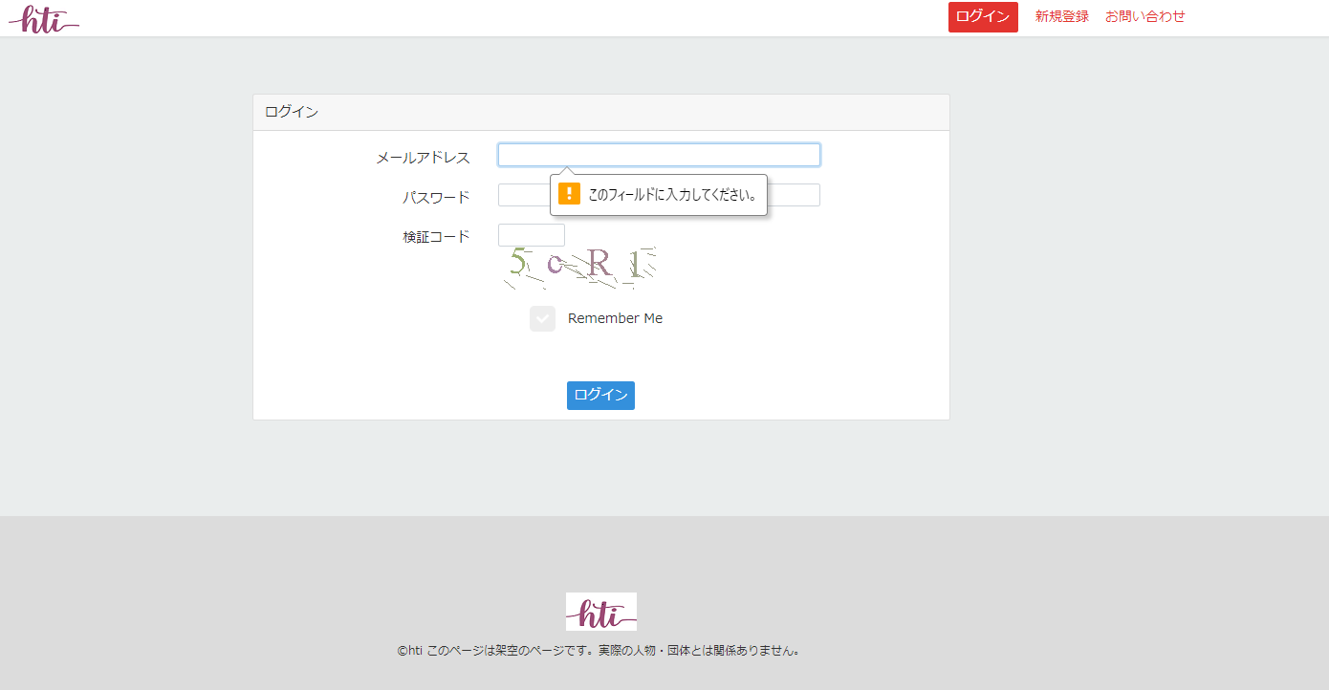

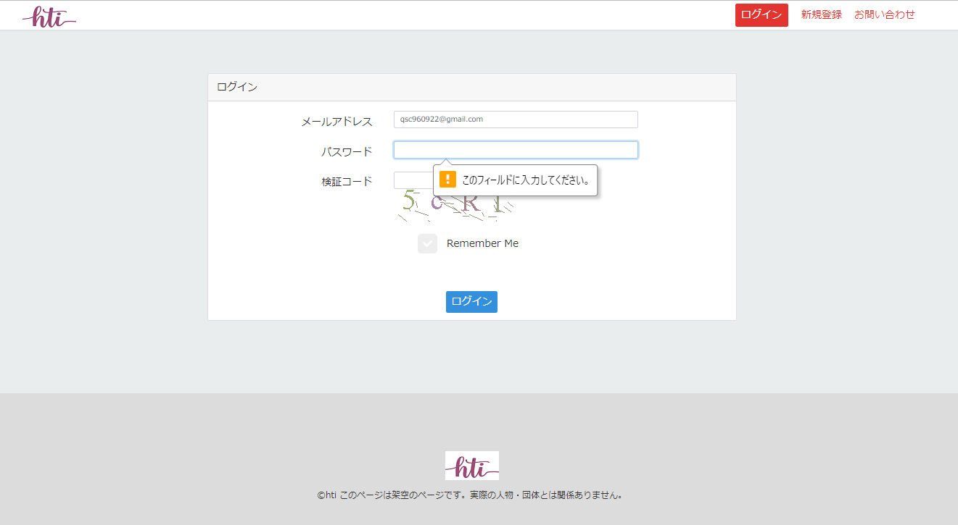

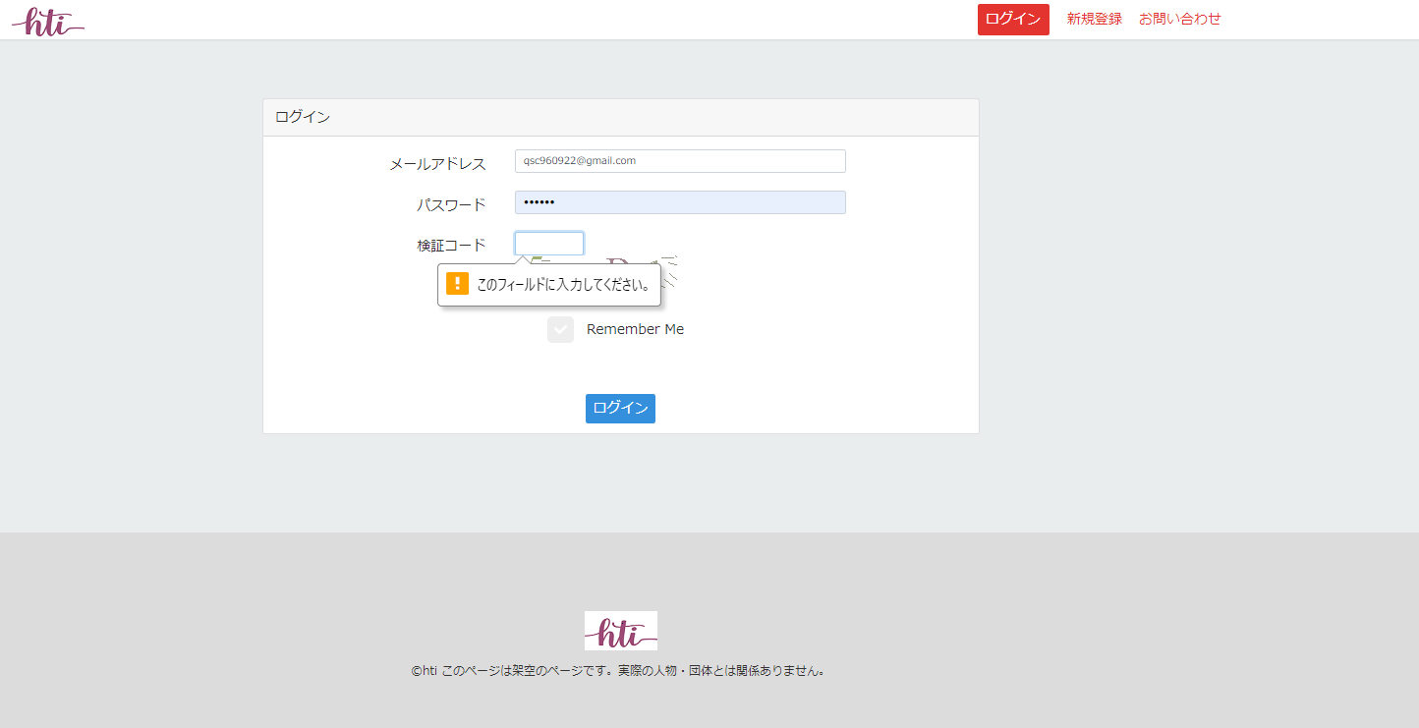

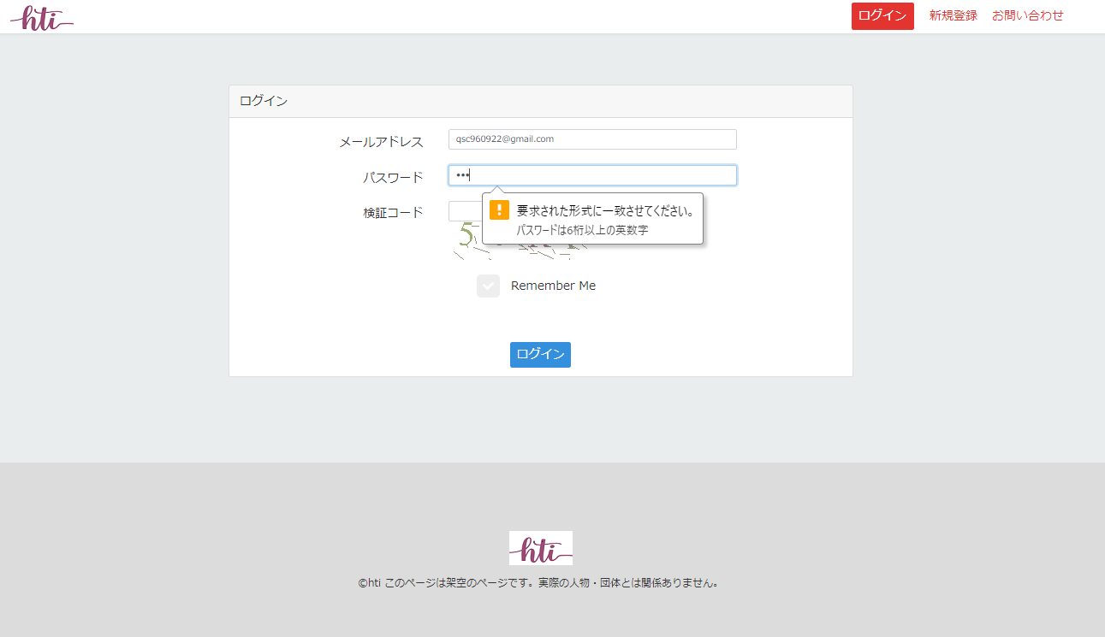

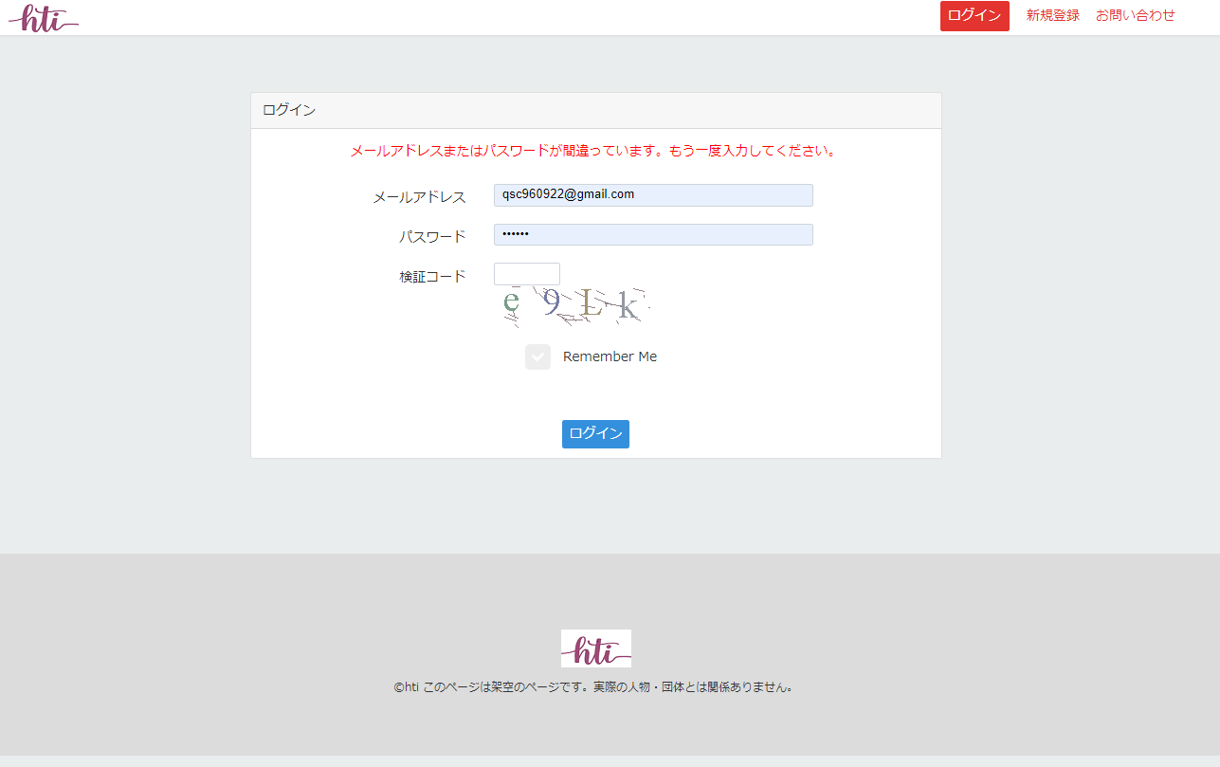

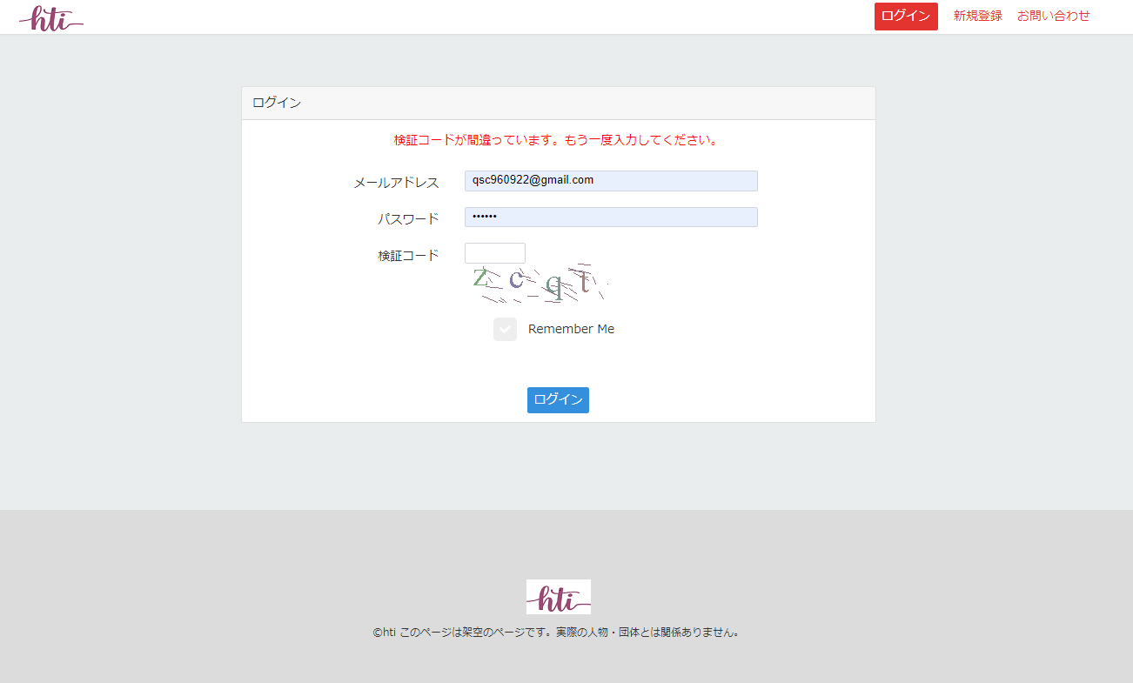

検証コードの違う場合

 |  |  |  |  |  |  |  |  |  |  | ＜件数＞

項目定義
項目属性 |  |  |  |  |  |  |  |  |  |  | バリデーション |  |  |  |  |  | データベース項目 (*ロジックor詳細設計)
No | グループ タイプ | グループ名 (論理名) | コンポーネント名 | HTMLタイプ | I/O | 型 | 長さ | フォーマット ／スタイル | タブ オーダー | 表示条件 | 必須 | 桁 | 型 | 範囲 | 関連 | 参照 | テーブル | カラム
1 | Form | 入力フォーム | メール | テキストフィールド | IN | 文字列 | - |  | 1 | 常に表示 | ○ |  |  |  |  |  | user
2 | Form | 入力フォーム | パスワード | ボタン | IN | 文字列 | - |  | 2 | 常に表示 | ○ |  |  |  |  |  | user
3 | Form | 入力フォーム | 検証コード | イメージ | IN | イメージ | - |  | 3 | 常に表示
3-1 | Form | 入力フォーム | 検証コード | テキストフィールド | IN |  | - |  | 3 | 常に表示 | ○
4 | Form | 入力フォーム | リフレッシュ | JavaScript | IN |  | - |  | 4 | 常に表示
5 | Form | 入力フォーム | RememberMe | チェックボックス | IN |  | - |  | 5 | 常に表示
6 | Form | 入力フォーム | ログイン | ボタンを | IN | 文字列 | - |  | 6 | 常に表示

バリデーション

アクション
No | アクション名 | 機能概要
1 | login | 「ログイン」⑥ボタンを押すと、該当ユーザーでサインインホーム画面へ遷移する

